关系图
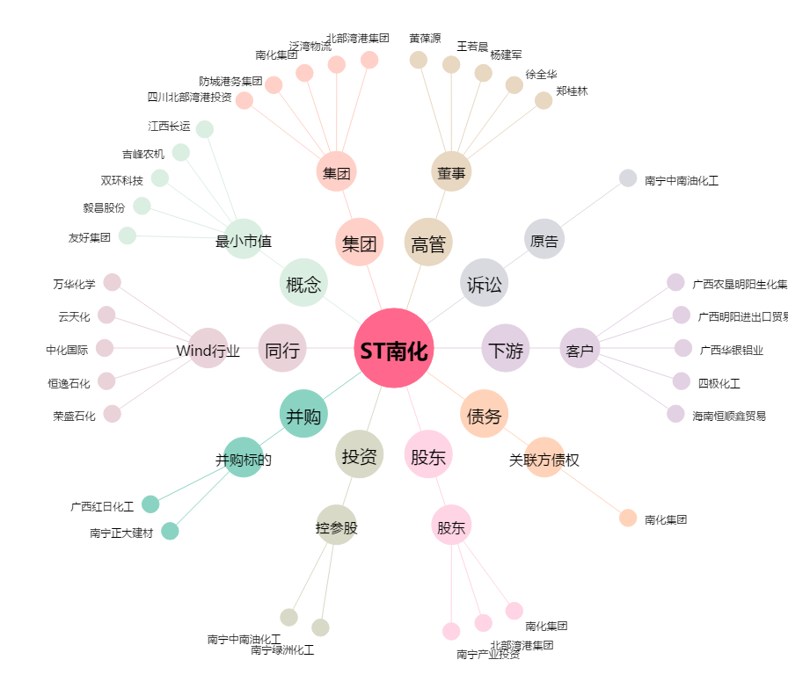
ST南化[600301.SH] - 关系概览图

